Erläuterungen Nettoeinnahmen
 | Erläuterungen zur Ermittlung der Nettoeinnahmen

1. | Für welche Vorhaben ist das Formblatt auszufüllen: Das Formblatt zur Ermittlung der Nettoeinnahmen für Einnahmen schaffende Projekte im Sinne des Art. 61 der VO (EU) 1303/2013 ist auszufüllen, wenn bei Investitionsvorhaben mit anrechenbaren Gesamtkosten über €1.000.000,00 nach Durchführung der Investition Einnahmen erwirtschaftet werden und wenn das Vorhaben nicht beihilferelevant ist. Dies kann beispielsweise für Leaderprojekte zutreffen, in Einzelfällen auch für Vorhaben im Bereich Naturschutz oder der Dorferneuerung.

2. | Nettoeinnahmen: Nettoeinnahmen werden ermittelt indem von den Bruttoeinnahmen die Betriebsausgaben abgeogen werden (vgl. Art. 15 VO (EU) Nr. 480/2014).

3. | Bruttoeinnahmen: Dazu zählen: Einnahmen als Zuflüsse von Geldbeträgen, die unmittelbar von den Nutzern für die im Rahmen des Vorhabens bereitgestellten Waren und Dienstleistungen gezahlt werden, wie beispielsweise Gebühren, die unmittelbar von den Nutzern für die Benutzung der Infrastruktur, den Verkauf oder die Verpachtung/Vermietung von Grundstücken oder von Gebäuden entrichtet werden, oder Zahlungen für Dienstleistungen. Nicht dazu zählen: => Transferzahlungen aus nationalen Haushalten, z.B. institutionelle Förderungen oder Betriebskostenzuschüsse des Bundes, des Landes oder der Gemeinde, oder öffentlichen Versicherungssystemen. => An den Förderungswerber geleistete Zahlungen, die sich aus Vertragsstrafen infolge eines Bruchs des Vertrags zwischen dem Förderungswerber und einem oder mehreren Dritten ergeben oder die infolge der Rücknahme des Angebots durch einen gemäß den Vorschriften über die Vergabe öffentlicher Aufträge ausgewählten Dritten erfolgt sind

4. | Betriebskosten: Zu den Betriebskosten zählen Wiederbeschaffungskosten für kurzlebige Anlagengüter, Personal-, Wartungs-, Management- Verwaltungs- und Versicherungskosten, sowie Kosten für Verbrauchsgüter (Energie, Rohstoffe etc.). Nicht angeführt im Art. 17 VO (EU) Nr. 480/2014 sind jedoch die Abschreibungen und Finanzierungskosten..

5. | Restwert der Investition: Der Restwert der Investition ergibt sich aus der Differenz der wirtschaftlichen Nutzungsdauer der Investition und dem Bezugszeitraum für den die Nettoeinnahmen geschätzt wurden.

6. | Abzinsungsfaktor: Die Bruttoeinnahmen, die Betriebskosten sowie gegebenenfalls der Restwert der Investition sind auf den Zeitpunkt der Erstinvestition abzuzinsen. Der Abzinsungssatz beträgt real 4% (vgl. Art. 19 VO (EU) Nr. 480/2014).

7. | 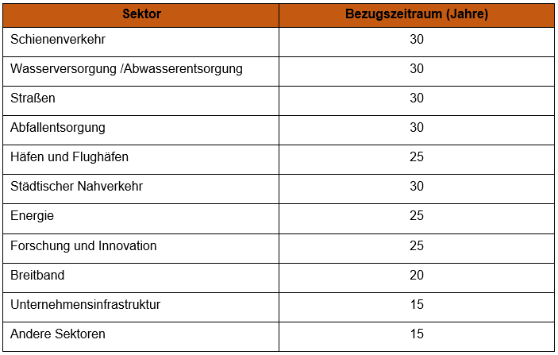 Bezugszeitraum: Die Betriebskosten und Bruttoeinnahmen nach Abschluss des Vorhabens werden bis zum Ende des Bezugszeitraumes berücksichtigt. Für alle Vorhaben, die keinem der genannten Sektoren zuzuordnen sind, ist der Bezugszeitraum für sonstige Sektoren heranzuziehen (Vorhaben aus dem Bereich Dorferneuerung, Naturschutz, etc.)

